TitleScene
画面①
6

1
2

3

4

5

1 | 終了ボタン | アプリ終了ボタン
2 | セッティング | セッティングウィンドウ
3 | タイトル文字 | タイトル文字
4 | 開始文字 | ゲーム開始文字
5 | 消音ボタン | 消音ボタン
6 | 背景 | タイトル背景

MainScene
MainScene

8
画面①

2

1

3

1 | 料理メニュー | 料理メニュー
2 | お店画面 | 店内の様子を映す
3 | セレクトボタン | ゲームシステムに関するセレクトメニューを開くボタン
8 | 背景 | 背景

画面②
8
2

1

3
7
4
5
6

1 | 料理メニュー | 料理メニュー
2 | お店画面 | 店内の様子を映す
3 | セレクトボタン | ゲームシステムに関するセレクトメニューを開くボタン、画面１の３ボタンから変更
4 | 消音ボタン | 消音ボタン
5 | やり直しボタン | 当ステージをやり直し
6 | ゲーム終了ボタン | アプリ終了

料理メニュー
料理メニュー

7
画面①
6

1
2
3
4
5

1 | 料理アイコン |  | 選択できる料理アイコン
2 | 料理アイコン |  | 選択できる料理アイコン
3 | 料理アイコン |  | 選択できる料理アイコン
4 | 料理アイコン |  | 選択できる料理アイコン
5 | 料理アイコン |  | 選択できる料理アイコン
6 | 出来上がりボタン |  | 選択中の料理をオーナーテーブルにプッシュ

説明
 | - | 料理ボタンはランタイム順番で生成
 | - | 生成されたアイコンはお邪魔料理のアイコンもあり
 | - | 料理の総種類は30種類あり
 | - | ユーザーは料理ボタンを選択してから６を押すと料理をオーナーテーブルにプッシュ
 | - | 6ボタンは選択中の料理ボタンがない場合は押せない
 | - | 選択ボタンを選択された場合はエフェクトがある
 | - | プッシュリするとエフェクトをお店画面に表示

料理メニュー2
料理メニュー2
エフェクト表現

4
2

3

1

1 | 料理メニュー | 料理メニュー
2 | お店画面 | 店内の様子を映す
3 | オーナーカウンター | オーナーがいるカウンターテーブル
4 | 背景 | 背景

説明
- | 料理メニューから選択された料理をプッシュされた場合、矢印のようにエフェクト（流れ星のようなとか）をプッシュボタンから3まで移動し、テーブルに料理を出現される。

お店画面
お店画面

画面①

1
3
5
7
4
6
8
2
 |  |  | イメージ
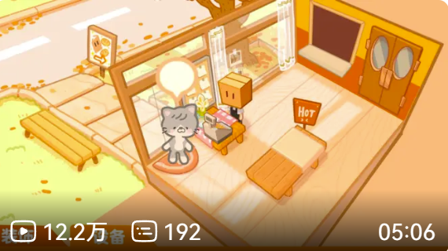

1 | 入口 | 客向け入口
2 | オーナー | 店オーナー
3 | 客席 | 客席
4 | 客席 | 客席
5 | 客席 | 客席
6 | 客席 | 客席
7 | 客席 | 客席
8 | 客席 | 客席

説明
- | 客席が１から入場、２のテーブル前に立って、食事をオーダー、料理をもらうと３～８の席に着席
- | 店は午前中から夜に営業、店の窓から外のライティングで時間帯が判断できる。
- | 出来れば１のところから待機中のお客様が見える
- | 店の北側の壁に入れる別のドアがあればもっと良い（トイレなど）
- | お客様は食事後１から退場

OverScene(Credit)
OverScene | Credit

1
画面
2

 | 説明 | 制作チームに関する情報を流れる
 |  | 全ての情報を流れていたか、任意な座標にインプット処理を入れると、タイトル画面に戻ります。
1 | 一枚の絵がついている背景、時間の流れと共にpptのように表示
2 | 下から上まで制作チームに関する情報などを流れる

